Alytaus
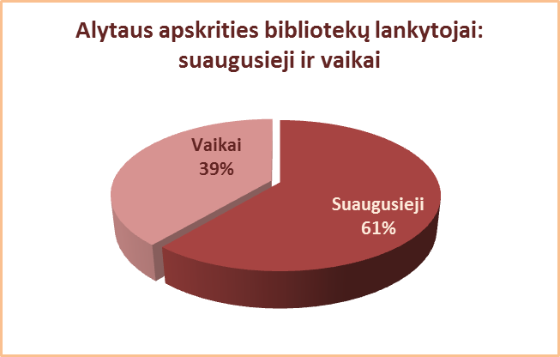
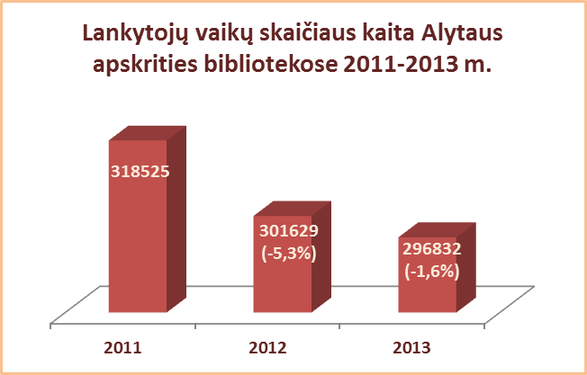
3.3.1. ALYTAUS APSKRITIES SAVIVALDYBIŲ VIEŠŲJŲ BIBLIOTEKŲ LANKYTOJŲ VAIKŲ SKAIČIUS 2012-2013 M.

Eil. | Savivaldybių | SVB tinklo bibliotekose |  |  | VB |  |  | Miesto fil. |  |  | Kaimo fil.
Nr. | viešosios | 2013 | 2012 | Skirtumas | 2013 | 2012 | Skirtumas | 2013 | 2012 | Skirtumas | 2013 | 2012 | Skirtumas
 | bibliotekos
1 | Alytaus m. | 48144 | 38567 | 9577 | 35480 | 25383 | 10097 | 12664 | 13184 | -520 | x | x | x
2 | Alytaus r. | 90576 | 94192 | -3616 | 21929 | 22426 | -497 | 8699 | 9026 | -327 | 59948 | 62740 | -2792
3 | Druskininkai | 32177 | 31733 | 444 | 14426 | 13817 | 609 | 2380 | 2438 | -58 | 15371 | 15478 | -107
4 | Lazdijai | 51245 | 59660 | -8415 | 11174 | 12414 | -1240 | 6504 | 6426 | 78 | 33567 | 40820 | -7253
5 | Varėna | 74690 | 77477 | -2787 | 33162 | 31718 | 1444 | x | x | x | 41528 | 45759 | -4231
 | Iš viso: | 296832 | 301629 | -4797 | 116171 | 105758 | 10413 | 30247 | 31074 | -827 | 150414 | 164797 | -14383

Vilniaus
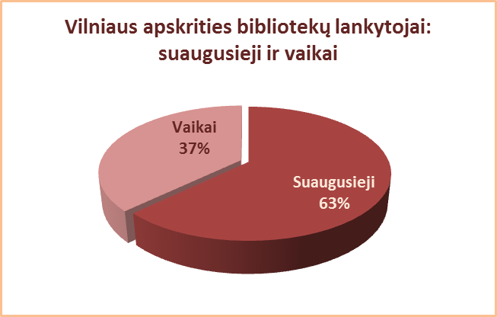
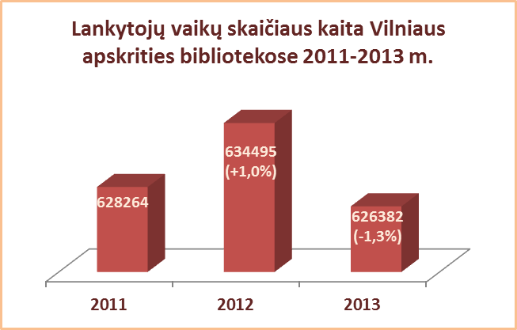
3.3.1. VILNIAUS APSKRITIES SAVIVALDYBIŲ VIEŠŲJŲ BIBLIOTEKŲ LANKYTOJŲ VAIKŲ SKAIČIUS 2012-2013 M.

Eil. | Savivaldybių | SVB tinklo bibliotekose |  |  | VB |  |  | Miesto fil. |  |  | Kaimo fil.
Nr. | viešosios | 2013 | 2012 | Skirtumas | 2013 | 2012 | Skirtumas | 2013 | 2012 | Skirtumas | 2013 | 2012 | Skirtumas
 | bibliotekos
1 | Elektrėnai | 58945 | 61902 | -2957 | 19013 | 20140 | -1127 | 14602 | 14538 | 64 | 25330 | 27224 | -1894
2 | Šalčininkai | 55453 | 58436 | -2983 | 6954 | 6044 | 910 | 11318 | 10814 | 504 | 37181 | 41578 | -4397
3 | Širvintos | 48566 | 46596 | 1970 | 9136 | 9160 | -24 | x | x | x | 39430 | 37436 | 1994
4 | Švenčionys | 41855 | 45722 | -3867 | 16023 | 16218 | -195 | 12020 | 12070 | -50 | 13812 | 17434 | -3622
5 | Trakai | 65259 | 67983 | -2724 | 15234 | 14205 | 1029 | 23667 | 23149 | 518 | 26358 | 30629 | -4271
6 | Ukmergė | 64557 | 67575 | -3018 | 15348 | 14563 | 785 | x | x | x | 49209 | 53012 | -3803
7 | Vilniaus r. | 28057 | 31493 | -3436 | 3360 | 3015 | 345 | 2419 | 2600 | -181 | 22278 | 25878 | -3600
Iš viso: |  | 362692 | 379707 | -17015 | 85068 | 83345 | 1723 | 64026 | 63171 | 855 | 213598 | 233191 | -19593
8 | Vilniaus m. | 263690 | 254788 | 8902 | 0* | 0* | 0* | 263690 | 254788 | 8902 | x | x | x
Iš viso: |  | 626382 | 634495 | -8113 | 85068 | 83345 | 1723 | 327716 | 317959 | 9757 | 213598 | 233191 | -19593
*Vilniaus m. CB dėl rekonstrukcijos darbų nuo 2007 m. vartotojų neaptarnauja.

